Dati
Confronto tra i tempi di esecuzione delle tre euristiche
Confronto tra le chiamate ricorsive delle tre euristiche
GRAFO CON N=34 E M=78; Nome networkx: ucidata-zachary
L | Filtro | Euristica 1 | E2 (con .copy()) | E3 (con .copy()) | E2 (mista senza copy()) | E3 (mista senza copy()) | Euristica 2 | Euristica 3 | Cliques Trovate | L | Euristica 1 | Euristica 2 | Euristica 3
1 | 0.000119 | 0.00014736652374 | 0.0015813112259 | 0.0012523412704 | 0.00078233957291 | 0.00059634923935 | 0.00085323095322 | 0.00063269138336 | 0 | 1 | 56 | 47 | 33
2 | 0.000119 | 0.0001784324646 | 0.0017050504684 | 0.0014425754547 | 0.00090493440628 | 0.00059805841064 | 0.00083162069321 | 0.00065918445587 | 2 | 2 | 66 | 50 | 43
3 | 0.000121 | 0.00018119812012 | 0.0016548156738 | 0.0015158414841 | 0.00094182491302 | 0.00069462776184 | 0.0010596132278 | 0.00073366641998 | 4 | 3 | 70 | 56 | 47
4 | 0.000123 | 0.0001859664917 | 0.0016912698746 | 0.0017152070999 | 0.0010799789429 | 0.00086962461472 | 0.0012991142273 | 0.0010357022285 | 4 | 4 | 77 | 57 | 56
5 | 0.000124 | 0.00019121170044 | 0.0018667936325 | 0.0018929719925 | 0.0010831212997 | 0.00094651222229 | 0.0011378693581 | 0.0010697841644 | 6 | 5 | 79 | 68 | 68
6 | 0.000125 | 0.00021069049835 | 0.0020677804947 | 0.0021171331406 | 0.0011287522316 | 0.0010640692711 | 0.0012956881523 | 0.0011891531944 | 16 | 6 | 85 | 85 | 85
7 | 0.000125 | 0.00021510124207 | 0.0020834922791 | 0.0020393371582 | 0.0011549377441 | 0.0011089405823 | 0.001263525486 | 0.0011860632896 | 23 | 7 | 86 | 86 | 86
8 | 0.000126 | 0.00020761489868 | 0.0020027365875 | 0.0020834922791 | 0.0011475253105 | 0.0010785627365 | 0.0012498378754 | 0.0011998033524 | 25 | 8 | 86 | 86 | 86
9 | 0.000127 | 0.00021774768829 | 0.0020159721375 | 0.0020134449005 | 0.0011283373833 | 0.0010647916794 | 0.0012663149834 | 0.001252245903 | 33 | 9 | 86 | 86 | 86
10 | 0.000127 | 0.00021448135376 | 0.0020243167877 | 0.0020303726196 | 0.0011294674873 | 0.001097369194 | 0.0012646746635 | 0.001215274334 | 36 | 10 | 86 | 86 | 86
20 | 0.000127 | 0.0002204656601 | 0.0020093966141 | 0.0021127223969 | 0.0011415338516 | 0.0010700726509 | 0.0012589120865 | 0.0012056207657 | 36 | 20 | 86 | 86 | 86
30 | 0.000127 | 0.00023386478424 | 0.0020153045654 | 0.0020603179932 | 0.0011219263077 | 0.0010807561874 | 0.0012624692917 | 0.0012148571014 | 36 | 30 | 86 | 86 | 86

Confronto tra le chiamate ricorsive delle tre euristiche
Confronto tra i tempi di esecuzione delle tre euristiche
GRAFO CON N=1174 E M=1417; Nome networkx: subelj_euroroad_euroroad
L | Filtro | Euristica 1 | E2 (con .copy()) | E3 (con .copy()) | E2 (mista senza copy()) | E3 (mista senza copy()) | Euristica 2 | Euristica 3 | Cliques Trovate | L | Euristica 1 | Euristica 2 | Euristica 3
1 | 0.003818 | 0.0056132078171 | 0.039774990082 | 0.037437391281 | 0.023399019241 | 0.022149438858 | 0.024807229042 | 0.023235945702 | 431 | 1 | 2514 | 2205 | 2171
2 | 0.003857 | 0.0056090354919 | 0.043812060356 | 0.041117405891 | 0.025056495667 | 0.024102294445 | 0.026329138279 | 0.025726680756 | 934 | 2 | 2575 | 2493 | 2491
3 | 0.003861 | 0.0057559490204 | 0.044337177277 | 0.043892598152 | 0.025317502022 | 0.024425148964 | 0.026697902679 | 0.025927839279 | 1203 | 3 | 2583 | 2550 | 2531
4 | 0.003864 | 0.0057854890823 | 0.044769147873 | 0.04404001236 | 0.025359725952 | 0.024677321911 | 0.026864266396 | 0.026408205032 | 1306 | 4 | 2583 | 2573 | 2569
5 | 0.003865 | 0.0057510044098 | 0.044344305992 | 0.046207952499 | 0.025574436188 | 0.024664983749 | 0.026851968765 | 0.026171677113 | 1345 | 5 | 2583 | 2583 | 2583
6 | 0.003876 | 0.0058948993683 | 0.045373225212 | 0.044067311287 | 0.025790493488 | 0.024753813744 | 0.026913053989 | 0.026384184361 | 1355 | 6 | 2583 | 2583 | 2583
7 | 0.003897 | 0.0060035705566 | 0.044232463837 | 0.0443438797 | 0.025427315235 | 0.02500477457 | 0.026921830177 | 0.026216599941 | 1356 | 7 | 2583 | 2583 | 2583
8 | 0.003897 | 0.0056973457336 | 0.04461722374 | 0.04808029747 | 0.025573666096 | 0.025188455582 | 0.02688233614 | 0.026324193478 | 1356 | 8 | 2583 | 2583 | 2583
9 | 0.003897 | 0.0058735370636 | 0.041432785988 | 0.045952010155 | 0.025580258369 | 0.024857325554 | 0.026909525394 | 0.026413905621 | 1356 | 9 | 2583 | 2583 | 2583
10 | 0.003897 | 0.0058738946915 | 0.042258310318 | 0.049550696373 | 0.025475933552 | 0.024946246147 | 0.026933984756 | 0.026338284016 | 1356 | 10 | 2583 | 2583 | 2583
20 | 0.003897 | 0.0059789134979 | 0.045072748184 | 0.048097518921 | 0.02542473793 | 0.02475635767 | 0.026883807182 | 0.026149742603 | 1356 | 20 | 2583 | 2583 | 2583
30 | 0.003897 | 0.0061203956604 | 0.046308064461 | 0.04520118618 | 0.025662574768 | 0.02464556694 | 0.02697760582 | 0.026337544918 | 1356 | 30 | 2583 | 2583 | 2583

Confronto tra i tempi di esecuzione delle tre euristiche
Confronto tra le chiamate ricorsive delle tre euristiche
GRAFO CON N=921 E M=4032; Nome networkx: petster-hamster-household
L | Filtro | Euristica 1 | E2 (con .copy()) | E3 (con .copy()) | E2 (mista senza copy()) | E3 (mista senza copy()) | Euristica 2 | Euristica 3 | Cliques Trovate | L | Euristica 1 | Euristica 2 | Euristica 3
1 | 0.014581 | 0.007946100235 | 0.086036157608 | 0.074388241768 | 0.051033432484 | 0.039223527908 | 0.05317160368 | 0.041894493103 | 41 | 1 | 2525 | 1708 | 1417
2 | 0.014609 | 0.0081652808189 | 0.10865952969 | 0.085001349449 | 0.06729111433 | 0.046596724987 | 0.071663515568 | 0.049618244171 | 72 | 2 | 2692 | 2288 | 1847
3 | 0.014621 | 0.0083754038811 | 0.11395709515 | 0.092975378036 | 0.070090026855 | 0.054766128063 | 0.074520528316 | 0.056479513645 | 103 | 3 | 2754 | 2517 | 2133
4 | 0.014643 | 0.0089015388489 | 0.1140131712 | 0.096874475479 | 0.071869046688 | 0.058820598125 | 0.076663582325 | 0.063025896549 | 150 | 4 | 2839 | 2631 | 2388
5 | 0.014677 | 0.0090506029129 | 0.11618773937 | 0.11310863495 | 0.073516402245 | 0.067707796097 | 0.076980793476 | 0.071494657993 | 199 | 5 | 2953 | 2706 | 2593
6 | 0.014698 | 0.0091475200653 | 0.11900646687 | 0.11550402641 | 0.075089528561 | 0.068036789894 | 0.078345229626 | 0.073450264931 | 244 | 6 | 3085 | 2774 | 2699
7 | 0.014711 | 0.0097097039223 | 0.12127418518 | 0.11766283512 | 0.077613239288 | 0.069512078762 | 0.079857106209 | 0.07433562994 | 282 | 7 | 3201 | 2909 | 2773
8 | 0.014734 | 0.010237209797 | 0.12382011414 | 0.11978261471 | 0.079161667824 | 0.071624319553 | 0.082010803223 | 0.075439064503 | 324 | 8 | 3355 | 2985 | 2876
9 | 0.014752 | 0.01053658247 | 0.13079235554 | 0.12074770927 | 0.082518665791 | 0.073483633995 | 0.08612278223 | 0.076991074085 | 357 | 9 | 3474 | 3140 | 2952
10 | 0.014778 | 0.010927007198 | 0.13372378349 | 0.12473802567 | 0.084160983562 | 0.074629020691 | 0.090000944138 | 0.0777237463 | 397 | 10 | 3594 | 3217 | 3046
20 | 0.014801 | 0.013729043007 | 0.16033101082 | 0.14807839394 | 0.10205562353 | 0.08953707695 | 0.10814805269 | 0.096737220287 | 717 | 20 | 4570 | 4045 | 3816
30 | 0.014817 | 0.015766675472 | 0.17524244785 | 0.16986298561 | 0.11835900307 | 0.10458423376 | 0.12367328405 | 0.11165838718 | 1104 | 30 | 5313 | 4777 | 4543

Confronto tra le chiamate ricorsive delle tre euristiche
Confronto tra i tempi di esecuzione delle tre euristiche
GRAFO CON N=4941 E M=6594; Nome networkx: opsahl-powergrid
L | Filtro | Euristica 1 | E2 (con .copy()) | E3 (con .copy()) | E2 (mista senza copy()) | E3 (mista senza copy()) | Euristica 2 | Euristica 3 | Cliques Trovate | L | Euristica 1 | Euristica 2 | Euristica 3
1 | 0.019671 | 0.024741616249 | 0.18366320133 | 0.17618896961 | 0.10407391787 | 0.095725948811 | 0.11245534658 | 0.10532645702 | 1120 | 1 | 10843 | 9075 | 9014
2 | 0.019701 | 0.025577852726 | 0.19581241608 | 0.19319987297 | 0.11361112833 | 0.10725948811 | 0.1227890873 | 0.11722549677 | 2938 | 2 | 11283 | 10542 | 10500
3 | 0.019732 | 0.026741914749 | 0.19937801361 | 0.20325698853 | 0.11767278194 | 0.11235898256 | 0.1274221468 | 0.12321197748 | 4212 | 3 | 11460 | 11179 | 11149
4 | 0.019771 | 0.027459089756 | 0.20431694984 | 0.20187556744 | 0.11992646694 | 0.1150463891 | 0.12949137926 | 0.12489203215 | 4933 | 4 | 11533 | 11386 | 11386
5 | 0.019799 | 0.027622096539 | 0.20219233036 | 0.21009366512 | 0.12073239088 | 0.11501784563 | 0.13013554335 | 0.12630761147 | 5313 | 5 | 11560 | 11504 | 11504
6 | 0.019832 | 0.027484872341 | 0.21028447151 | 0.20638260841 | 0.12032729626 | 0.11602072477 | 0.13041117668 | 0.12684775591 | 5500 | 6 | 11576 | 11564 | 11564
7 | 0.019886 | 0.027393512726 | 0.20192217827 | 0.2100325346 | 0.12125528336 | 0.11621036291 | 0.13023465633 | 0.12685326338 | 5617 | 7 | 11577 | 11577 | 11577
8 | 0.019911 | 0.02780497551 | 0.20382397175 | 0.2103292942 | 0.12017433643 | 0.11675421476 | 0.12965665817 | 0.12694893837 | 5649 | 8 | 11578 | 11578 | 11578
9 | 0.019932 | 0.027715723515 | 0.20681846142 | 0.20674479008 | 0.12034161806 | 0.11637832642 | 0.13009105206 | 0.1270607543 | 5671 | 9 | 11578 | 11578 | 11578
10 | 0.019976 | 0.027303740978 | 0.20291898251 | 0.21038429737 | 0.12158047438 | 0.11728398561 | 0.13032759428 | 0.126373806 | 5684 | 10 | 11578 | 11578 | 11578
20 | 0.020016 | 0.027719743252 | 0.20457456112 | 0.20690052509 | 0.12077117682 | 0.11608423948 | 0.13006376743 | 0.12721921921 | 5687 | 20 | 11578 | 11578 | 11578
30 | 0.020016 | 0.027637178898 | 0.20287163258 | 0.21046097279 | 0.1200109601 | 0.11631724358 | 0.12971268654 | 0.12616716623 | 5687 | 30 | 11578 | 11578 | 11578

Confronto tra i tempi di esecuzione delle tre euristiche
Confronto tra le chiamate ricorsive delle tre euristiche
GRAFO CON N=58228 E M=214078; Nome networkx: loc-brightkite_edges
L | Filtro | Euristica 1 | E2 (con .copy()) | E3 (con .copy()) | E2 (mista senza copy()) | E3 (mista senza copy()) | Euristica 2 | Euristica 3 | Cliques Trovate | L | Euristica 1 | Euristica 2 | Euristica 3
1 | 3.151385 | 0.792154 | 5.31235 | 4.048519 | 4.9807016373 | 3.8818723679 | 5.04731071 | 4.1181380987 | 4361 | 1 | 171160 | 104703 | 93019
2 | 3.153012 | 0.856901 | 6.369519 | 4.66267 | 5.8816392422 | 4.5595036507 | 6.0240551949 | 4.7488327265 | 8506 | 2 | 185917 | 133792 | 113464
3 | 3.158092 | 0.889869 | 7.228499 | 5.755141 | 6.4920021057 | 5.1388456345 | 6.7197487831 | 5.3403388977 | 12312 | 3 | 193363 | 155394 | 131297
4 | 3.16091 | 0.916688 | 7.997054 | 6.216106 | 7.2086630344 | 5.6150626659 | 7.3375371695 | 5.7632226229 | 15917 | 4 | 198614 | 170891 | 146085
5 | 3.161189 | 0.942527 | 8.447843 | 6.70226 | 7.5299394131 | 5.9441966534 | 7.7280093193 | 6.1004464865 | 19256 | 5 | 203151 | 182256 | 158269
6 | 3.162232 | 0.984177 | 8.901484 | 7.064546 | 7.9232361794 | 6.2425704956 | 8.1020243168 | 6.4850370884 | 22410 | 6 | 207746 | 189128 | 169071
7 | 3.164362 | 1.036203 | 9.235393 | 7.359967 | 8.244452858 | 6.5075479031 | 8.39520123 | 6.7603966713 | 25462 | 7 | 212167 | 196630 | 177669
8 | 3.167019 | 1.066671 | 9.727302 | 7.638719 | 8.5984308243 | 6.818614006 | 8.7599043608 | 7.0391378403 | 28497 | 8 | 216155 | 202528 | 184627
9 | 3.16993 | 1.089618 | 10.040746 | 7.952012 | 8.8768602371 | 7.0530581474 | 9.0144281149 | 7.3313706875 | 31244 | 9 | 220222 | 207495 | 190709
10 | 3.172485 | 1.102438 | 10.382071 | 8.328503 | 9.2299751282 | 7.3290587425 | 9.3511573076 | 7.5683429241 | 33900 | 10 | 224231 | 212102 | 195855
20 | 3.173403 | 1.3097 | 14.281852 | 11.134116 | 12.154260921 | 9.6767540455 | 12.279058409 | 10.012136006 | 54813 | 20 | 258459 | 248232 | 234783
30 | 3.174567 | 1.542104 | 18.370843 | 13.89859 | 15.233823013 | 12.144288588 | 15.446107697 | 12.4954983 | 68074 | 30 | 286889 | 270151 | 261369

Grafici
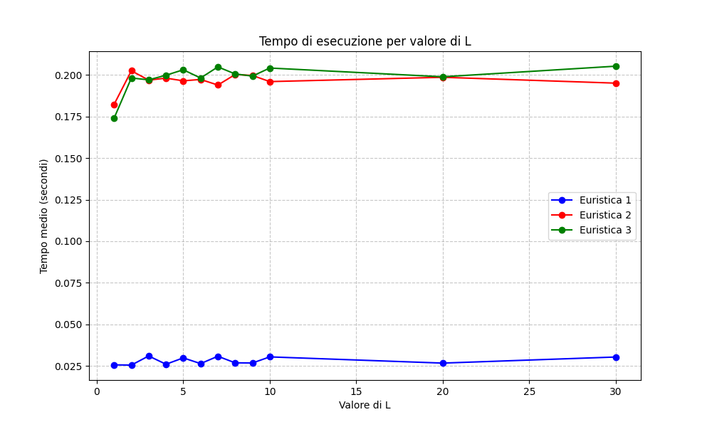

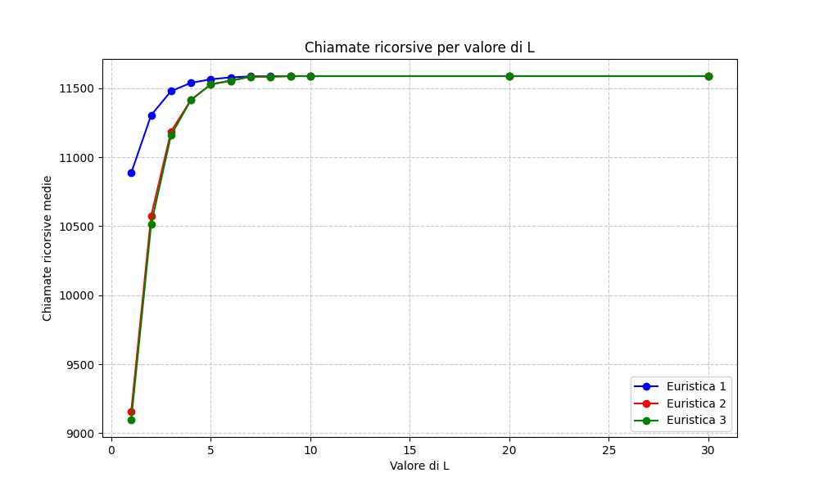

Grafici1
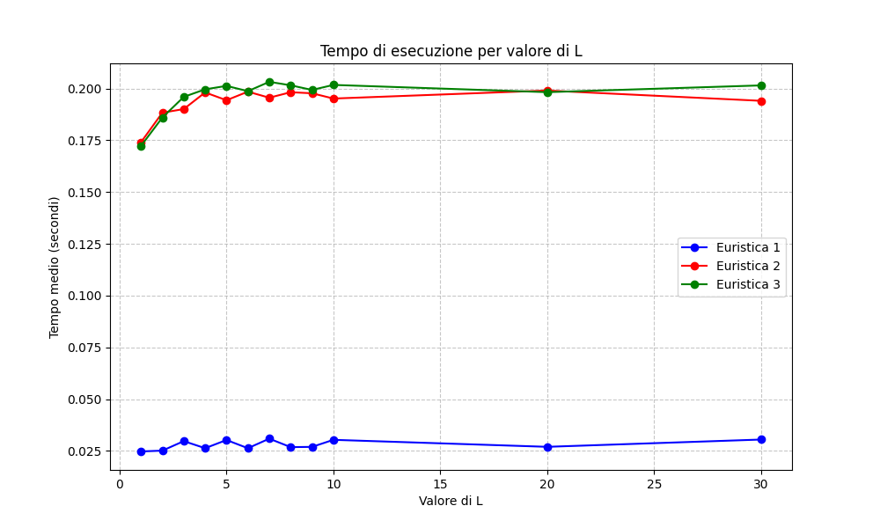

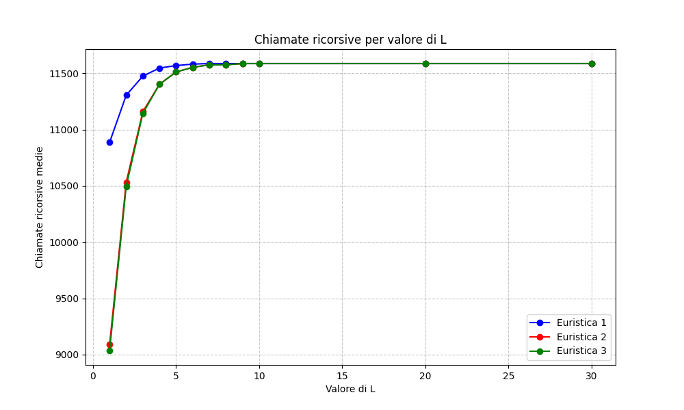

Grafici2
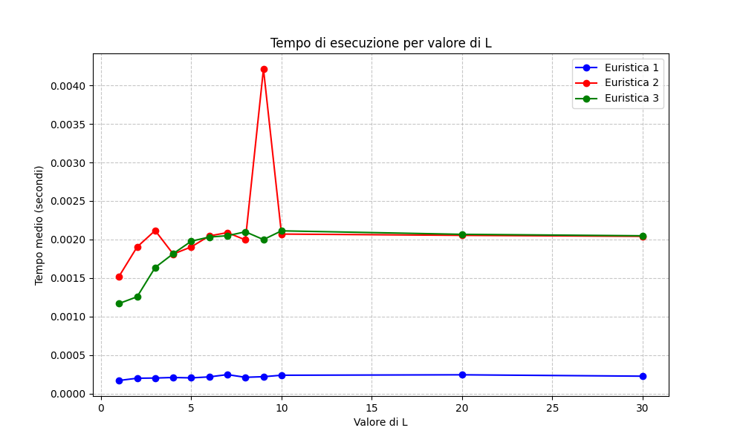

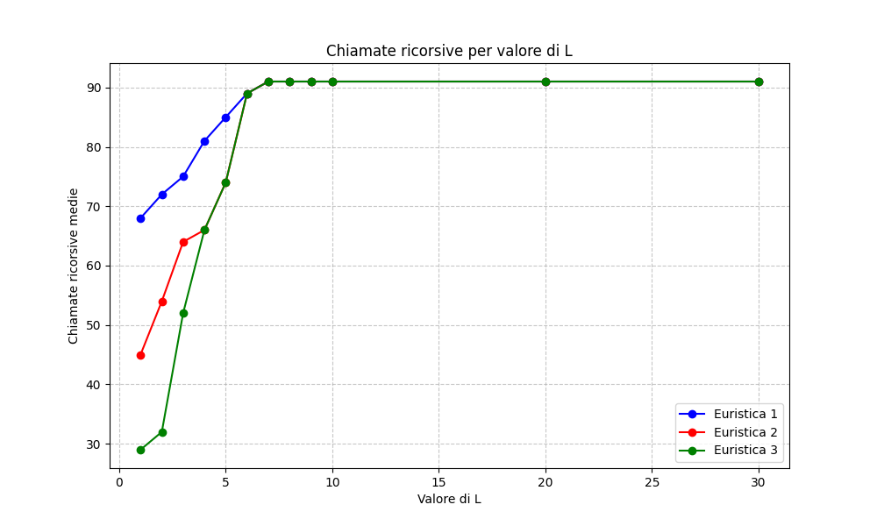

Grafici3
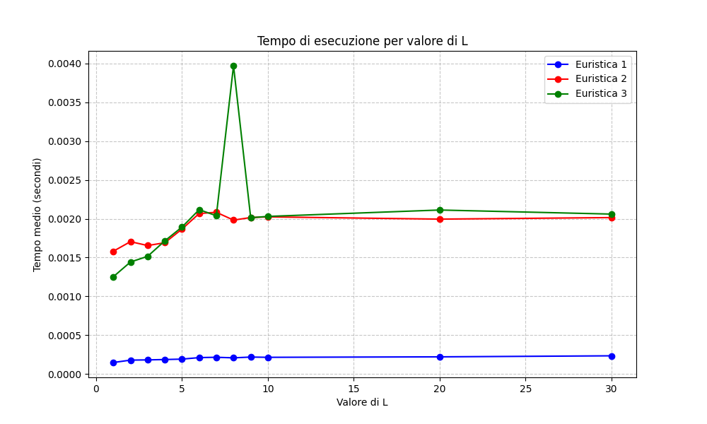

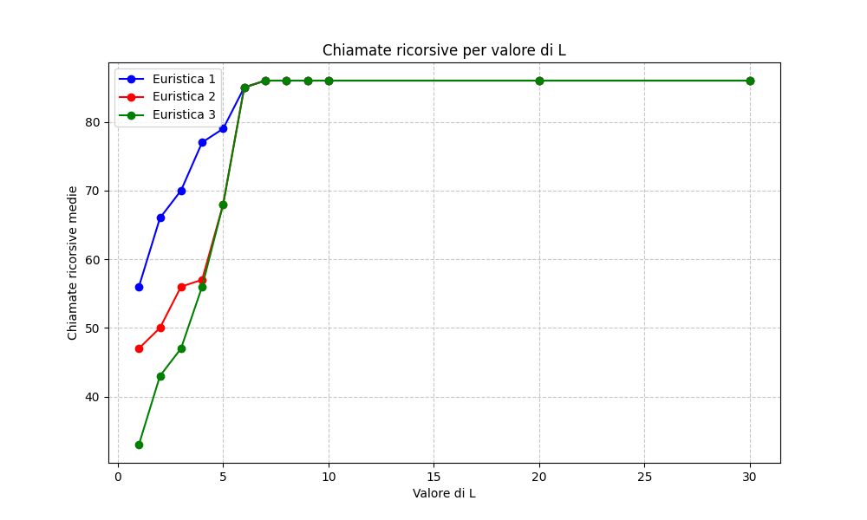

Grafici4
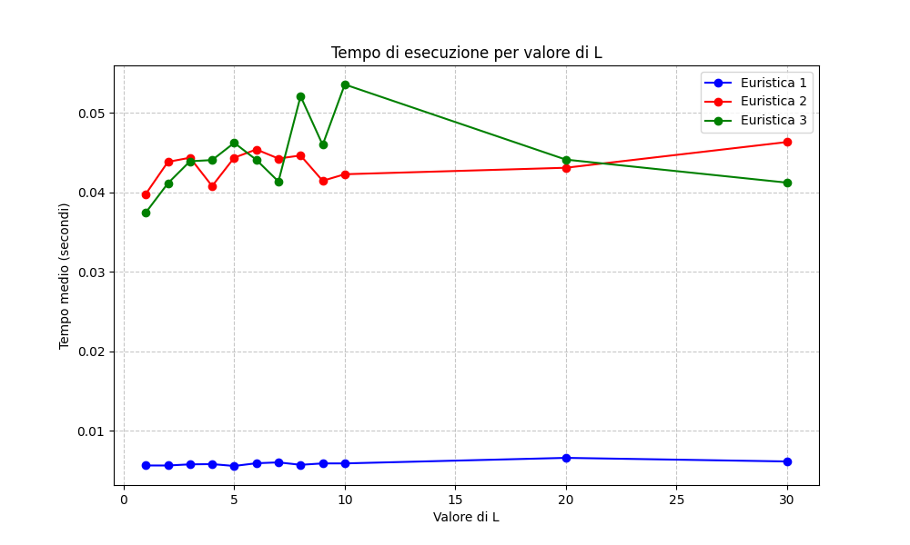

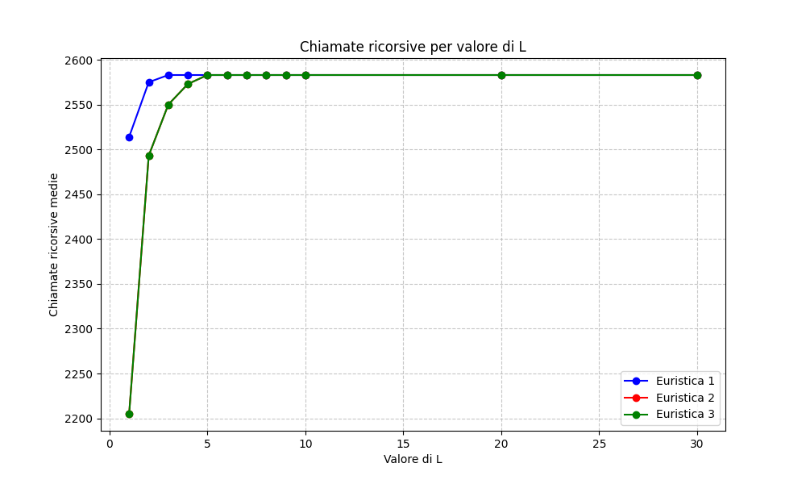

Grafici5
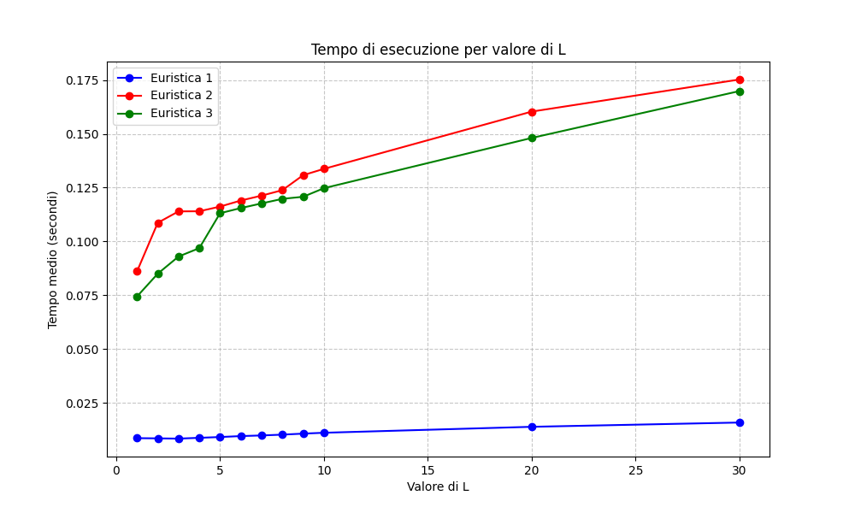

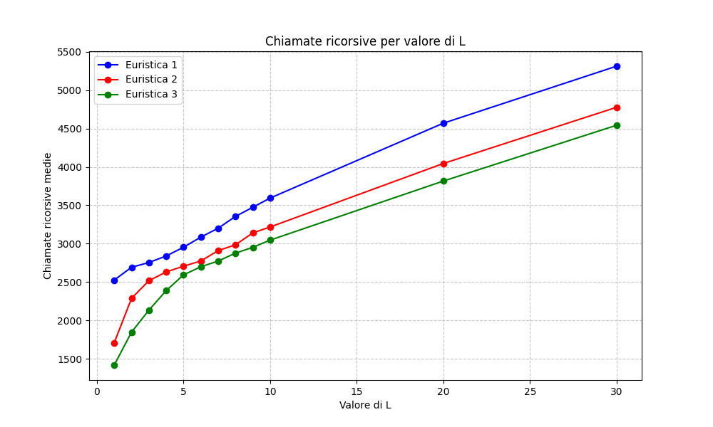

Grafici6
